Mapa de categorização de proble
Link de edição do Mapa
https://miro.com/welcomeonboard/Q1dvTnVnMDY0bGJMbFkyeHNhcDVJSHM0TTg1VHk1SDVhWUNwWXBlZUpIckszVmtib09BdWFvTTNlWVRFMWJHTHwzNDU4NzY0NTYzOTgyNjMwNTgzfDI=?share_link_id=148843811065
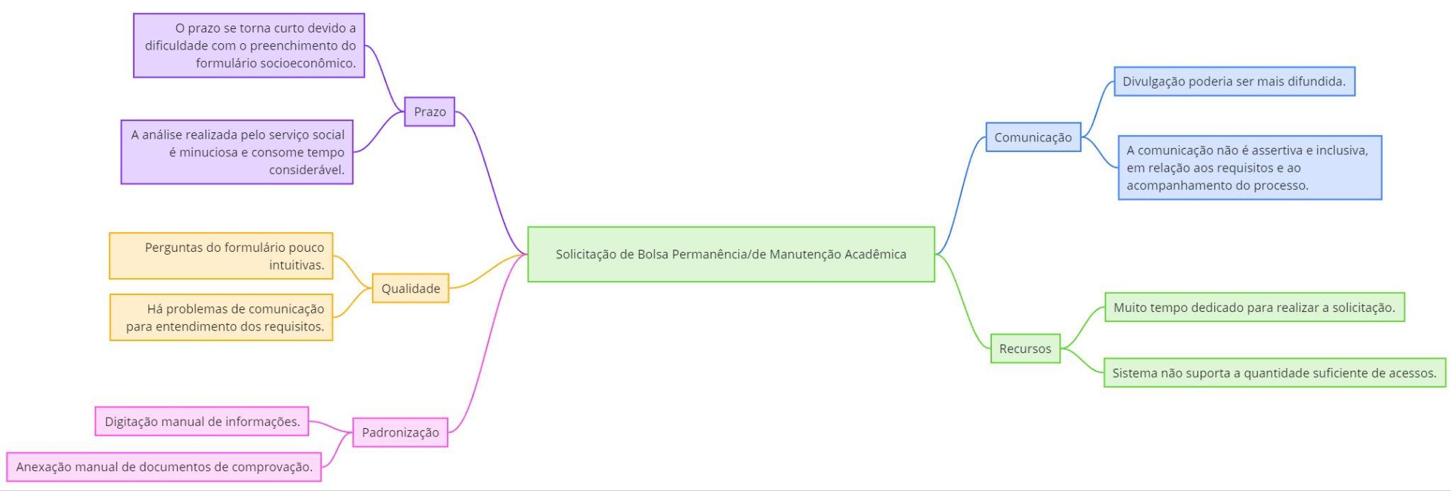

d

Diagrama Ishikawa - Formulário
DIAGRAMA DE ISHIKAWA - Causa e Efeito

Gestão
Procedimentos e Normas
Pessoas
Tecnologia
Ambiente de trabalho
Fatores externos

 | Excesso de etapas e requisitos desnecessários no processo de solicitação.
Ausência de mecanismos para avaliar o tempo e o esforço dispendidos no processo.
 |  |  |  | Alunos tem dificuldade em utilizar ferramentas digitais para enviar documentos e informações.

 |  | Informações que o IFPE já tem são solicitadas no processo |  | Alunos podem ter dificuldade em obter alguns dos documentos exigidos


 |  |  |  |  | FORMULÁRIO DE SOLICITAÇÃO DE BOLSA SOLICITA MUITOS DOCUMENTOS E INFORMAÇÕES REDUNDANTES

Falta de integração com outros sistemas. |  |  |  | Nem todos os alunos possuem acesso à internet e aos recursos necessários para enviar documentos e informações online.

 | Equipe não possuía plano e recursos para implementar uma integração |  | Alguns alunos podem ter dificuldade em utilizar ferramentas digitais

Diagrama Ishikawa - Linguagem e
DIAGRAMA DE ISHIKAWA - Causa e Efeito

 | Ausência de um processo formal e documentado para a criação e revisão do formulário.
A experiência do usuário não era considerada uma prioridade na gestão do IFPE.
 |  |  |  |  | Dificuldade dos alunos em compreender as questões

Ausência de mecanismos para avaliar a efetividade e a facilidade de uso do formulário. |  | Linguagem utilizada no formulário é formal e difícil de entender para o público-alvo. |  |  | Desconhecimento das necessidades e dificuldades dos alunos que preenchem o formulário.

 |  |  | Formulário de solicitação extenso e com linguagem complexa. |  |  | FORMULÁRIO DA SOLICITAÇÃO DE BOLSA PERMANÊNCIA CONFUSO E POUCO INTUITIVO

Plataforma utilizada para inscrição online não é amigável e apresenta falhas de usabilidade.

Formulário não possui recursos de acessibilidade para pessoas com deficiência. |  | Equipe não obteve tempo suficiente para testar e implementar melhorias no formulário. |  |  | Alguns alunos podem ter dificuldade em utilizar ferramentas digitais para preencher o formulário

 |  |  |  | Nem todos os alunos possuem o conhecimento necessário para compreender completamente as questões

Gestão
Procedimentos e Normas
Pessoas
Tecnologia
Ambiente de trabalho
Fatores externos

Diagrama Ishikawa - Falta de su
DIAGRAMA DE ISHIKAWA - Causa e Efeito

Gestão
Procedimentos e Normas
Pessoas
Tecnologia
Ambiente de trabalho
Fatores externos

 | Suporte não é difundido o suficiente para os alunos em vulnerabilidade
Possivelmente há falta de recursos humanos para atender a demanda dos alunos
 |  |  |  | Dificuldades dos alunos em contatar suporte

Plano de comunicação para o programa de bolsas ineficiente |  | Poucos materiais de apoio disponíveis, que muitas vezes não alcançam ao alunos que necessitam |  | Alunos sentem falta de orientação para com o processo

 |  |  |  |  | CANAL DE SUPORTE NÃO É EFICIENTE

Canais de Comunicação como email podem não ser bem utilizados por quem precisa |  |  |  | A grande quantidade de programas de bolsas disponíveis pode gerar confusão e desinformação entre os alunos.

O portal do ifpe, principal meio de divulgação de informação, é insuficiente | É possível que haja sobrecarga de trabalho dos servidores responsáveis pelo processo. |  | Alunos que residem em áreas rurais ou com infraestrutura precária podem ter dificuldades em acessar canais de comunicação tradicionais

Diagrama Ishikawa - Escalabilid
Gestão
Procedimentos e Normas
Pessoas
Tecnologia
Ambiente de trabalho
Fatores externos

DIAGRAMA DE ISHIKAWA - Causa e Efeito

 | Procedimentos inadequados para monitoramento contínuo da estabilidade do site
Falta de um plano de contingência para lidar com quedas do site
 |  |  | Sobrecarga de trabalho da equipe durante o período de pico de acessos.

Não priorização da estabilidade do site durante o período de solicitação. |  | Falta de testes de carga e desempenho antes do período de solicitação. | Alunos buscando se inscrever à tempo no programa.

 |  |  |  | QUEDAS DO SITE NO PERÍODO DE INSCRIÇÃO

Infraestrutura é insuficiente para capacidade do sistema de suportar o aumento no número de acessos. |  | Compartilhamento de processos nos mesmos servidores. | Sobrecarga no sistema devido ao alto volume de acessos durante o período de solicitação.

